HomePage
Page link https://www.dreametech.com/
Original Lanuage（ENG） | Russian | Kazakh
CORDLESS VACUUM CLEANER | БЕСПРОВОДНОЙ ПЫЛЕСОС | СЫМСЫЗ ШАҢСОРҒЫШ
VACUUM ROBOT | РОБОТ-ПЫЛЕСОС | РОБОТ-ШАҢСОРҒЫШ
VACUUM CLEANER WET AND DRY | ПЫЛЕСОС ДЛЯ ВЛАЖНОЙ И СУХОЙ УБОРКИ | ЫЛҒАЛ ЖӘНЕ ҚҰРҒАҚ ЖИНАУҒА АРНАЛҒАН ШАҢСОРҒЫШ
ACCESORIES | АКСЕССУАРЫ | АКСЕССУАРЛАР
ABOUT US | О КОМПАНИИ | КОМПАНИЯ ТУРАЛЫ
Our history Where to buy cooperation opportunities | История Места продажи Возможности для сотрудничества | Тарих Сату орындары Ынтымақтастық мүмкіндіктері
SUPPORT | СЛУЖБА ПОДДЕРЖКИ | ҚОЛДАУ ҚЫЗМЕТІ
support portal User Guides and FAQs After Sales Policy | портал поддержки Руководства пользователя и часто задаваемые вопросы Политика послепродажного обслуживания | қолдау порталы Пайдаланушы нұсқаулықтары және жиі қойылатын сұрақтар Сатудан кейінгі қызмет көрсету саясаты

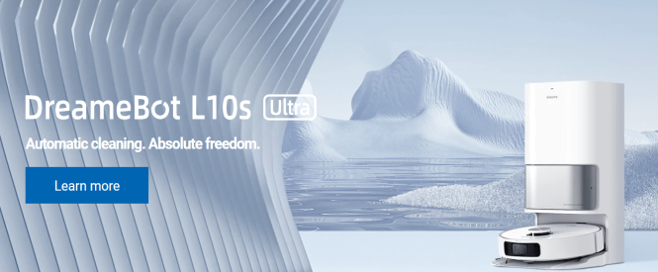
Picture | Изображение | Кескін
Intelligent cleaning with AI. | Интеллектуальная уборка с помощью ИИ. | Интеллектуалды ЖИ көмегімен тазалау.
Learn more | Подробнее | Толығырақ

Automatic cleaning.Absolute freedom. | Автоматическая очистка. Абсолютная свобода. | Автоматты тазалау. Толық еркіндік.

Free Shipping | Бесплатная доставка | Тегін жеткізу
Easy delivery tracking | Удобное отслеживание доставки | Ыңғайлы жеткізуді қадағалау
Customer service | Служба поддержки клиентов | Клиенттерге қызмет көрсету
100% Secure Checkout | 100% безопасное оформление заказа | Тапсырысты 100% қауіпсіз ресімдеу

Wet-dry vacuum cleaner Suck once. All clean. | Пылесос для влажной уборки Всасывание за раз. Все чисто. | Ылғал жинауға арналған шаңсорғыш Бірінші реттен сорып алу. Мінсіз таза.
Further Iformation | Дополнительная информация | Қосымша ақпарат

Cordless stick vacuum cleaner Cleaning performance and convenience in one. | Беспроводной пылесос Эффективность и удобство уборки в одном. | Сымсыз шаңсорғыш Тазалаудың тиімділігі мен ыңғайлылығы бір құрылғыда.

Vacuum and floor mopping robot Take care of the house cleaning for you. | Робот-пылесос и робот для мытья полов. Позаботиться об уборке дома за вас. | Робот-шаңсорғыш және еден жууға арналған робот. Сіз үшін үйді тазалау жағын ойластырады.

Self-cleaning vacuum robot Cleans, wipes and dries mops. | Самоочищающийся робот-пылесос Очищает, протирает и сушит швабры. | Өздігінен тазартатын робот-шаңсорғыш Еден жуғышты тазартады, сүртеді және кептіреді.

Dreame is well respected in the industry | Dreame пользуется уважением в отрасли. | Dreame өз салада құрметке ие.

"It really makes our cleaning a breeze!" We start this Valentine's week with a clean house and one that's full of love. @jemarqueshogue | "С ним уборка превращается в легкую задачу!" Начнем эту неделю Святого Валентина с чистого дома, полного любви. @jemarqueshogue | "Онымен тазалау оңай тапсырмаға айналады!" Осы Ғашықтар күнін махаббатқа толы таза үйден бастайық. @jemarqueshogue

"I love everything about this robot." It's so good I can play without worrying about cleaning the house because my new L10 Pro does it for me! @barbarabraga85 | "Мне все нравится в этом роботе." Так здорово, что я могу играть, не заботясь об уборке дома, потому что мой новый L10 Pro делает это за меня! @barbarabraga85 | "Маған бұл роботта бардың бәрі ұнайды." Үйді тазалауға мән бермей ойнай алатыным өте жақсы, өйткені мен алған жаңа L10 Pro мұны мен үшін жасайды! @barbarabraga85

"It makes cleaning much easier." Esme's new favorite thing is chasing the robot around the house. @tarsilaogden | "Он значительно облегчает уборку." Новое любимое занятие Эсме - гоняться за роботом по всему дому. @tarsilaogden | "Ол тазалауды айтарлықтай жеңілдетеді." Эсменің жаңа сүйікті ісі - үй ішінде роботты қуып ойнау. @tarsilaogden

底
Free service number: +49 800 000 1747 (Monday-Friday 9:00-18:00) | Номер бесплатного обслуживания: +49 800 000 1747 (Понедельник-пятница 9:00-18:00) | Тегін қызмет көрсету нөмірі:+49 800 000 1747 (Дүйсенбі-жұма 9:00-18: 00)

Products | Продукция | Өнім

About us | О компании | Компания туралы
Become a Partner | Стать партнером | Серіктес болу
Where to buy | Места продажи | Сату орындары
cooperation opportunities | Возможности для сотрудничества | Ынтымақтастық мүмкіндіктері
blog | Блог | Блог

Support | Поддержка клиентов | Клиенттерді қолдау
Contact Us Product Support Compare Models Payment Methods Order and Shipping Aftersales Policy Privacy Policy Return and Refund Policy Terms & Conditions | Свяжитесь с нами Техническая поддержка Сравнение моделей Способы оплаты Заказ и отправка Политика послепродажного обслуживания Правила защиты персональных данных Политика возврата и возмещения средств Правила и условия | Бізге хабарласыңыз Техникалық қолдау Модельдерді салыстыру Төлем әдістері Тапсырыс және жөнелту Сатудан кейінгі қызмет көрсету саясаты Дербес деректерді қорғау ережелері Ақшаны қайтару және өтеу саясаты Ережелер мен шарттар

view all | просмотреть всё | барлығын көру
DreameBot Accessories | Аксессуары для DreameBot | DreameBot аксессуарлары
Cordless Stick Vacuum Accessories | Аксессуары для беспроводного пылесоса | Сымсыз шаңсорғыш аксессуарлары
Wet and Dry Vacuum Accessories | Аксессуары для влажной и сухой уборки | Ылғал және құрғақ тазалау керек-жарақтары
Compare Models | Сравнить модели | Модельдерді салыстыру
Product Support | Техническая поддержка | Техникалық қолдау
Dreame Repair Service | Услуги по ремонту Dreame | Dreame жөндеу қызметтері
Payment Methods | Способы оплаты | Төлем әдістері
Subscribe | Подписаться | Жазылу
Sign up to get the latest on sales, new releases and more. By signing up you agree to receive recurring automated marketing Emails from Dreametech. View Terms & Privacy Policy. | Подпишитесь, чтобы получать новости о распродажах, новых версиях и так далее. Подписавшись, вы соглашаетесь на получение повторяющихся автоматических рекламных электронных писем от Dreametech. Посмотреть условия и правила в отношении соблюдения конфиденциальности данных. | Сатылымдар, жаңа нұсқалар және т.б. туралы жаңалықтар алу үшін жазылыңыз. Жазылу арқылы сіз Dreametech-тен қайталанатын автоматты жарнамалық электрондық хаттарды алуға келісесіз. Деректердің құпиялылығына қатысты шарттар мен ережелерді қарау.
All Rights Reserved | Все права принадлежат их законным владельцам | Барлық құқықтар олардың заңды иелеріне тиесілі
Terms & Conditions | Условия и положения | Талаптар мен ережелер
Description | Описание | Сипаттама
Review | Обзор | Шолу

All Rights Reserved | Все права принадлежат их законным владельцам | Барлық құқықтар олардың заңды иелеріне тиесілі
What Our Users Say | Что говорят наши пользователи | Біздің пайдаланушылар не дейді
Hairdryer | Фен | Фен

L10s Pro Ultra
https://www.dreametech.com/products/l10s-pro-ultra?_ab=0&_fd=0&_sc=1&preview_theme_id=155275165901
Original Lanuage（ENG） | PC Copywriting Original Lanuage（ENG） | Mob Copywriting Original Lanuage（ENG） | Remark Original Lanuage（ENG） |  | Russian | Kazakh | Russian | Kazakh

 | Review Mopping Automation Vacuum Obstacle Avoidance Others Specs Package List How to Use | Review Mopping Automation Vacuum Obstacle Avoidance Others Specs Package List How to Use
 | DreameBot L10s Pro Ultra Heat Robot Vacuum and Mop with Auto-Empty and Mop Self-Cleaning Extensive automation. Worry-free life. | DreameBot L10s Pro Ultra Heat Robot Vacuum and Mop with Auto-Empty and Mop Self-Cleaning Extensive automation. Worry-free life. |  | Pure如何解释呢？容易被认定为极限词
 | Play the film | Play the film
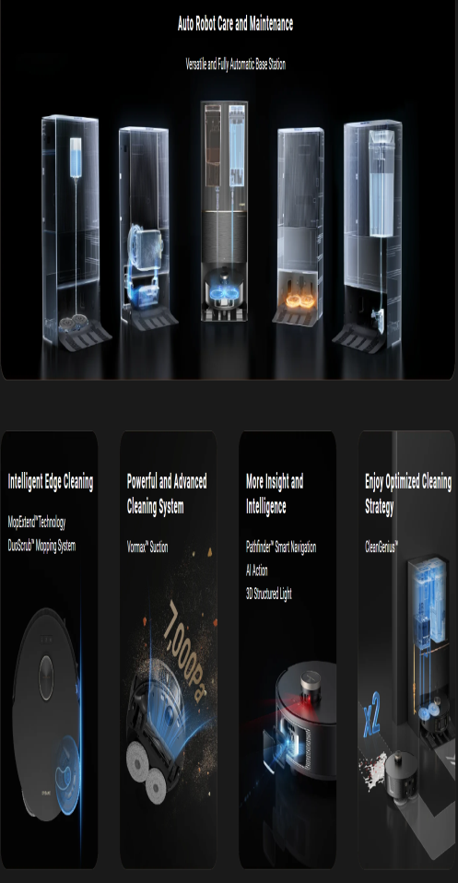 | MopExtend™ Technology - Flexes & Stretches from Edge to Edge Auto Robot Care and Maintenance - Auto. Smart. Worry-Free. 58°C Hot Water Mop Self-Cleaning - Deep Cleans the Mop 7,000Pa Vormax™ Suction - Powerful Pick-Up Along the Edges Precise CleanGenius™ - Automatic Room-by-Room Cleaning Strategy Pathfinder™ Technology - Accurate Mobility DuoScrub™ Mopping System - Mighty Mopping Power Smart Carpet Cleaning Strategy - Proper Care for Your Carpet | MopExtend™ Technology - Flexes & Stretches From Edge to Edge Auto Robot Care and Maintenance - Auto. Smart. Worry-Free. 58°C Hot Water Mop Self-Cleaning - Deep Cleans the Mop 7,000Pa Vormax™ Suction - Powerful Pick-Up Along Edges Precise CleanGenius™ - Automatic Room-by-Room Cleaning Strategy Pathfinder™ Technology - Accurate Mobility DuoScrub™ Mopping System - Mighty Mopping Power Smart Carpet Cleaning Strategy - Proper Care for Your Carpet |  | 1、请产品同事确认7000、58等所有数据、功能是否真实准确，数据需要有检测报告支持，且报告数值需大于宣称值，并备注说明数据来源；同时，备注中需要写明是在什么模式或者条件下能达到的数据，以及实际使用因xxx不同而略有差异。以下不再赘述。 2、58℃：请产品同事确认数据是否真实准确，需要确保实际可达到；58度需要说明是xx位置可达到的；
Worry-Free Life? Easy. | Forget about spending extra time and effort to manually vacuuming after your robot completes cleanup. Embrace the convenience of effortless, automated edge-to-edge cleaning that cares for every nook and cranny in your home—no more worries about food crumbs or spills around your table and chair legs. | Forget about adding extra time and effort to manual vacuuming after your robot completes cleanup. Relieve stress and relish automatic routine along the edges and in nearly every nook and corner of your home. |  | every nook无法保证实际可做到，请修改every
Gets Into Hard-to-Reach Spots | Featuring MopExtend™ Technology* Auto mop extension and retraction to clean closer around corners Thorough cleaning of table, chair legs, and wall baseboards Flexible design to get into multiple corners Picks up dirt and debris from different areas of your home Without a Built-In MopExtend™ Technology Large distance between the mop and the edge Missed spots in hard-to-reach places Impossible to clean tight spaces Bumps into obstacles, getting stuck in corners | Featuring MopExtend™ Technology* Auto mop extension and retraction to clean closer around corners Thorough cleaning of table, chair legs, and wall baseboards Flexible design to get into multiple corners Picks up dirt and debris from different areas of your home Without a Built-In MopExtend™ Technology Large distance between the mop and the edge Missed spots in hard-to-reach places Impossible to clean tight spaces Limited movement and path planning, constantly bumping into obstacles | *MopExtend™ Technology: The mop extend function must be set in the Dreamehome App. Certified TÜV SÜD minimum distance edge cleaning in smart home appliances. | 1、对比的形式，难以做到客观、科学、全面的比较。例如有无抹布外扩技术，实际影响清洁效果因素很多，如果基于销售策略一定要用，那么要根据真实测试、调研的情况进行客观、科学的比较，不可故意抬高或诋毁，通过此种方式降低风险。 2、抹布外扩并不是卡困的探测装置，没有抹布外扩并非一定卡困，请根据实际情况调整 3、Thorough cleaning：实际可能存在复杂的无法清洁到的边角，无法保证任何边角脏污都能彻底、完全的清除，较难证明，建议修改。
Tackles Wet Messes with Powerful Mopping | The DuoScrub™ Mopping System utilizes rotary and pressurized scrubbing to remove dirt from sticky floors, keeping mess at bay. | The DuoScrub™ Mopping System utilizes rotary and pressurized scrubbing to remove dirt from sticky floors, keeping mess at bay. |  | Tackles Wet Messes ：粘黏在地板上的潮湿污渍是否都可以轻松解决
Large Water Tank for Endurable Cleaning | An integrated 80ml water tank keeps the mop continuously wet. The vacuum efficiently washes your floors for as long as required. | An integrated 80ml water tank keeps the mop continuously wet. The vacuum efficiently washes your floors for as long as required. |  | Endurable 注意词汇的表达，不要直接描述持久、永久清洁等难以证明的词汇
Auto-Care with One for All* | Take the household burden off your shoulders with auto-robot care. No need to worry about its upkeep — L10s Pro Ultra Heat cleans, refills, empties, and dries. Perfect for your touchless experience. | Take the household burden off your shoulders with auto-robot care. No need to worry about its upkeep — L10s Pro Ultra Heat cleans, refills, empties, and dries. | *All: Refers to the combination of auto robot care and maintenance features, including auto-empty, auto mop self-cleaning, auto mop drying, auto water refilling, and auto solution refilling. | 部分功能如需安装上下水才可实现免手，需备注说明。
58°C Hot Water Mop Self-Cleaning | Easily remove tough oil stains from dirty mops with 58°C hot water*. L10s Pro Ultra Heat cleans its mops without touching any dirt on the pad. | Easily remove tough oil stains from dirty mops with 58°C hot water*. L10s Pro Ultra Heat cleans its mops without touching any dirt on the pad. | *58°C hot water: The data comes from Dreame Lab. Based on the standard room temperature environment (about 23°C), the water in the water tank after heating, the outlet temperature is up to 58°C. Due to the environmental impact of water temperature fluctuations, the actual temperature will be adjusted accordingly. | 1、58℃：同上 2、最后一个不会触碰到污垢指的是哪里不触碰？是否符合实际
Keep Mop Wet with Auto Water Refill | Streamline your cleaning routine with the proper water ratio. Thanks to a mighty combination of an ample 4L used water tank and a 4.5L clean water tank, your smart vacuum autonomously refills water, ensuring your mop stays consistently wet. All without an effort of manual water addition. | Streamline your cleaning routine with the proper water ratio. Thanks to a mighty combination of an ample 4L used water tank and a 4.5L clean water tank, your smart vacuum autonomously refills water, ensuring your mop stays consistently wet. All without an effort of manual water addition. |  | All without an effort of manual water addition：如果不需要加水，应该需要安装上下水模块，如果上下水需要选配的话，也需要备注说明清楚。all最好调整下，避免歧义
Hands-Free Maintenance. Worry-Free Routine. | Forget about the tiresome disposal of dust after every cleanup. Your robot stores dust for up to 75 days* and empties it automatically via a large-capacity 3.2L dust bag and an upgraded DualBoost 2.0 technology. | Forget about the tiresome disposal of dust after every cleanup. Your robot stores dust for up to 75 days* and empties it automatically via a large-capacity 3.2L dust bag and an upgraded DualBoost 2.0 technology. | *75 days: Based on a calculation derived from environment testing in Dreame Lab. Actual performance may vary depending on the real-world environment and usage. | 1、75 days：请产品同事确认是否能达到？是否有报告支持？需要备注说明来源，如有影响实现功能的必要条件，需要写明。
Silver Ion Sterilization During the Entire Cleaning Process | Safeguard the health and well-being of your family with remarkable 99.9% germ elimination* on the clean water tank, mop pads, and hard floors. | Safeguard the health and well-being of your family with remarkable 99.9% germ elimination* on the clean water tank, mop pads, and hard floors. | *99.9% germ elimination: The data comes from third-party test reports. Based on the experimental conditions, the bactericidal rate of Escherichia coli, Staphylococcus aureus, and Candida albicans is more than 99.9%. The results are for reference only. *99.9% germ elimination: Purchase separately. Support in some regions.
Smart Environment Care with Auto Solution Refilling | L10s Pro Ultra Heat auto refills a multi-surface floor cleaner for thorough mop cleaning. Forget about frequent liquid change, as this environmentally friendly solution minimizes robot maintenance. | L10s Pro Ultra Heat auto refills a floor cleaner for thorough mop cleaning. Forget about frequent liquid change, as this environmentally friendly solution minimizes robot maintenance. |  | Thorough：实际无法完全保证，最好调整下 minimizes容易被认定为极限词，建议调整
Hot Air to Cut Mop Drying Time | Hot Air Drying will take you to an elevated level of robot upkeep. After finishing a cleanup, it safely dries the mops, preventing the spread of foul odors. | Hot Air Drying will take you to an elevated level of robot upkeep. After finishing a cleanup, it safely dries the mops, preventing the spread of foul odors.
Water Hookup Kit for Auto Refilling and Draining | Water Hookup Kit* provides autonomous cleaning. Enjoy worry-free refilling and draining without lifting or potentially spilling heavy water tanks. | Water Hookup Kit* provides autonomous cleaning. Enjoy worry-free refilling and draining without lifting or potentially spilling heavy water tanks. | *Water Hookup Kit: Purchase separately. Support in some regions.
Automatic Room-by-Room Cleaning Strategy | AI Algorithm generates a customized approach to every room, depending on its layout, including floor type and furniture placement, to personalize each cleaning. | AI Algorithm generates a customized approach to every room, depending on its layout, including floor type and furniture placement, to personalize each cleaning.
Always Back to Mop Your Floor | L10s Pro Ultra Heat intelligently returns to mop the floor all over again, picking up dirt from the floor. | L10s Pro Ultra Heat intelligently returns to mop the floor all over again, picking up dirt from the floor. |  | Always不合适，不是所有场景都是回拖的，仅重污··等情形，请修改Always
 | Remopping Mop self-cleaning with 58°C hot water Heavy dirt removal Intelligent dirt detection and automated mop rewashing Cost-effective water-saving solution Traditional Mopping Single-time washing Continuously leaves dirt on the floor Repeated hand washing the pad Inefficient with elevated costs for water and electricity | Remopping Mop self-cleaning with 58°C hot water Heavy dirt removal Intelligent dirt detection and automated mop rewashing Cost-effective water-saving solution Traditional Mopping Single-time washing Continuously leaves dirt on the floor Repeated hand washing the pad Inefficient with elevated costs for water and electricity |  | 1、Cost-efficiency, save water要有依据证明 2、对比问题同上
Spots Messes in a Flash | Let our robot vacuum deep clean your home. The advanced dirt detection technology combined with smart sensors accurately identifies the water-dirt level after mopping. | Let our robot vacuum deep clean your home. The advanced dirt detection technology combined with smart sensors accurately identifies the water-dirt level after mopping.
Moves Towards the Grain | Protect your floor from scratches by setting a flooring direction, allowing the robot to move with the grain, not against it. | Protect your floor from scratches by setting a flooring direction, allowing the robot to move with the grain, not against it.
Optimized Dust Collection | Set up dust collection frequency tailored to different home environments. | Set up dust collection frequency tailored to different home environments. |  | Optimized容易被认定为极限词，建议调整
Set Up No-Go Zones | Create no-go zones for vacuuming or mopping up your home, preventing the robot from getting stuck in the trickiest areas in the house, like your dog’s food, cables, or toys. | Create no-go zones for vacuuming or mopping up your home, preventing the robot from getting stuck in the trickiest areas in the house, like your dog’s food, cables, or toys.
Personalized Cleaning at Your Fingertips | Worry less, personalize more with the Dreamehome App. | Worry less, personalize more with the Dreamehome App.
Convenient Voice Control | Say a word to start or stop cleaning. Guide your vacuum through your home with handy voice assistants. | Guide your vacuum through your home with handy voice assistants.
Vacuums Your Entire Apartment with a Standout 7,000Pa Suction | A strong 7,000Pa* suction power refreshes your floors and carpets, giving food crumbs, litter, or pet hair no chance. L10s Pro Ultra Heat glides from hard floors to carpets, easily dealing with stubborn messes and debris stuck in nooks. | A strong 7,000Pa* suction power refreshes your floors and carpets, giving food crumbs, litter, or pet hair no chance. L10s Pro Ultra Heat glides from hard floors to carpets, easily dealing with stubborn messes and debris stuck in nooks. | *7,000Pa: Based on tests in Dreame Lab. Actual performance may vary depending on the real-world environment and usage. | 1、stubborn messes：角落顽固污渍，实际很难清理，该表述易引起争议； 2、no chance. ，过于绝对，建议调整
 | Vormax Air Duct Designs Consistent barrier-free airflow Instantly collects rubbish Airflow and dust separation Common Air Duct Designs Large loss of suction Leaves missed spots on your floor Clogged air ducts | Vormax Air Duct Designs Consistent barrier-free airflow Instantly collects rubbish Airflow and dust separation Common Air Duct Designs Large loss of suction Leaves missed spots on your floor Clogged air ducts |  | 1、Consistent barrier-free实际是否能做到？保证始终如一，始终无障碍? 2、对比同上，对于Common Air Duct Designs的描述要客观，实际上是不是都如描述的这样
Tune Out While We Clean | Get fast and reliable vacuuming while lying down on the sofa. Enjoy the convenience of automated cleaning with a powerful Noise Reduction system. | Get fast and reliable vacuuming while lying down on the sofa. Enjoy the convenience of automated cleaning with a powerful Noise Reduction system. |  | Noise Reduction：需要确保符合实际
Proper Care for Your Carpet | Protects your carpets from getting wet with 10.5mm mop lifting*. | Protects your carpets from getting wet with 10.5mm mop lifting*. | *10.5mm mop lifting: The height difference of the robot vacuum is 10.5mm before and after mop lifting. For carpets with piles longer than 3mm, we suggest you set the robot to avoid medium and high-pile carpets via the Dreamehome App (only in intelligent cleaning of carpet mode) and protect your carpets from getting wet. | 数据问题同上
Sees More. Detects Better. | Choose how to clean your home's carpet in the Dreamehome App. Thanks to Ultrasonic Carpet Recognition, L10s Pro Ultra Heat identifies and avoids carpets*. | Choose how to clean your home's carpet in the Dreamehome App. Thanks to Ultrasonic Carpet Recognition, L10s Pro Ultra Heat identifies and avoids the carpets*. | *Avoids the carpets: Only in intelligent cleaning of carpet mode.
Carpet Suction Boost | Experience swift and efficient cleaning with Carpet Boost*, which enhances suction power for an instant vacuuming upgrade. | Experience swift and efficient cleaning with Carpet Boost*, which enhances suction power for an instant vacuuming upgrade. | *Carpet boost: Only in intelligent cleaning of carpet mode.
Cleans Your Carpets Twice | Opt for Intensive Carpet Cleaning care, featuring a thorough double sweep* at a reduced speed, retaining your rug's youthful appearance. | Opt for Intensive Carpet Cleaning care, featuring a thorough double sweep* at a reduced speed, retaining your rug's overall health and youthful appearance. | *Double sweep: Only in intensive carpet cleaning mode. | overall health and youthful appearance.是否能达到这样的效果？
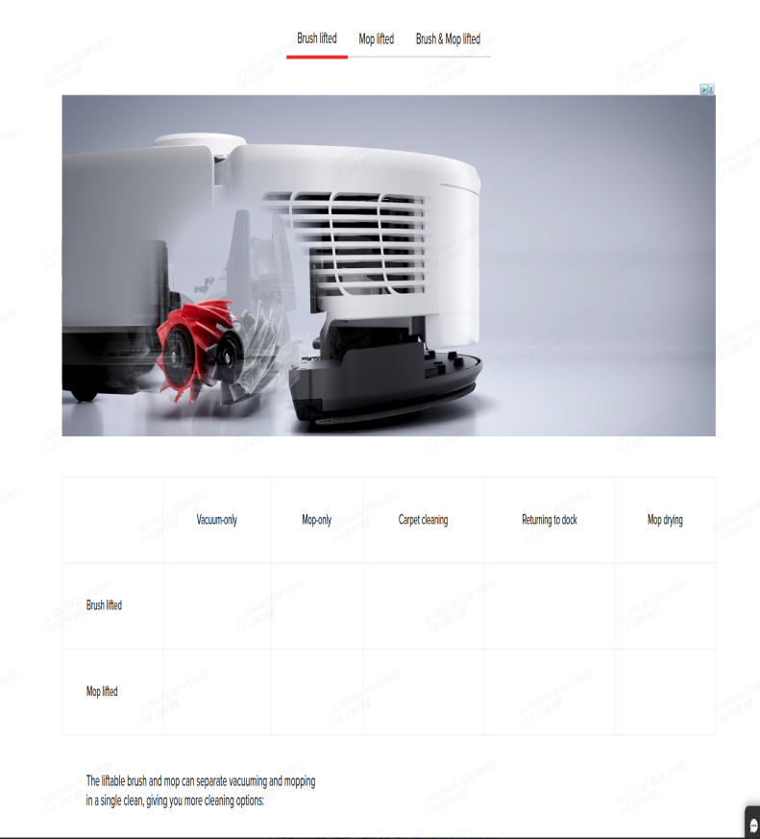
Lift Dirt with a Floating Rubber Brush | Our floating rubber brush prevents hair from clogging the vacuum while cleaning on multiple surfaces. It efficiently picks up embedded dust on every surface, from hardwood and tiles to carpets and rugs. | Our floating rubber brush prevents hair from clogging the vacuum while cleaning on multiple surfaces. It efficiently picks up embedded dust on every surface, from hardwood and tiles to carpets and rugs.
Vacuum Only Mop Only Vacuum and Mop Vacuum then Mop (lifts only when sweeping) Recharging Carpet Cleaning Mop Drying Mop Lifting ✔ ❌ ❌ ✔ ✔ ✔ ✔
Accurate Mobility with Smart Pathfinder™ Technology | Stop worrying about your robot bumping into kitchen chairs or getting stuck under the sofa. With the smart Pathfinder™ technology, our robot scans your home environment and generates precise maps to learn even tiny, narrow spaces of your home. | Stop worrying about your robot bumping into kitchen chairs or getting stuck under the sofa. With the smart Pathfinder™ technology, our robot scans your home environment and generates precise maps to learn even tiny, narrow spaces of your home.
Spots Precisely. Glides Freely. | With the help of smart recognition and 3D structured light, your home expert identifies and flexibly avoids up to 55+ types of objects* like shoes, cables, and others. | With the help of smart recognition and 3D structured light, your home expert identifies and flexibly avoids up to 55+ types of objects* like shoes, cables, and others. | *55+ types of objects: Based on tests in Dreame Lab. | 数据问题同上

Long-Lasting Battery | A high-performance 5,200mAh battery powers you up with 220 minutes* of vacuuming for your seamless cleaning. | A high-performance 5,200mAh battery powers you up with 220 minutes* of vacuuming for your seamless cleaning. | *220 minutes: Tested by Dreame Lab in vacuuming mode under quiet suction settings. Actual performance will be based on the home environment. | seamless过于绝对，请修改；Long-Lasting容易被认定为极限词
No Drain - Less Pain | With a 30% energy boost*, your vacuum effortlessly cleans up to 205m² (2206ft²)** on a single charge, not bothering you with its noise. | With a 30% energy boost*, your vacuum effortlessly cleans up to 205m² (2206ft²)** on a single charge, not bothering you with its noise. | *30% energy boost: Data comes from Dreame Lab, compared to L10s Ultra. **205m² (2206ft²): Tested by Dreame Lab in vacuuming mode under quiet suction settings. Actual performance is based on the home environment. | 1、30%：需要有可对比的追觅前代产品，且确有30%的提升，最好有检测报告支持。2、no drain同上，如果上下水单独购买要说明；3、220数据同上，要确保实际可达到

IT | ES | 波兰 | 挪威 | 瑞典 | 日语 | 韩语 | 芬兰 | 荷兰
*I materiali creativi sono destinati esclusivamente a scopi pubblicitari. | *Los materiales creativos son únicamente para fines publicitarios. | * Materiały kreatywne są przeznaczone wyłącznie do celów reklamowych. | *Kreativt materiell er kun for reklameformål. | * Kreativt material är endast avsett för marknadsföring. | * 演出は広告を目的としたものです。 | *창작물은 광고 목적으로만 사용됩니다. | * Luovat materiaalit on tarkoitettu vain mainontaan. | *Creatieve materialen zijn uitsluitend bedoeld voor reclamedoeleinden.
Fare riferimento al prodotto effettivo. | Consulta el producto real. | Należy zapoznać się z rzeczywistym produktem. | Se det faktiske produktet. | Se den faktiska produkten. | 実際の製品をご確認ください。 | 실제 제품을 참조하십시오. | Katso lisätietoja tuotteesta. | Bekijk het werkelijke product.
Alexa, chiedi a DreameBot di iniziare a pulire | Alexa, dile a DreameBot que empiece a limpiar | „Alexa, ask DreameBot to start cleaning” (Alexa, wydaj robotowi Dreame polecenie rozpoczęcia sprzątania) | Alexa, be DreameBot om å begynne å rengjøre. | Alexa, be DreameBot att börja städa. | Alexa、DreameBot に掃除を開始するように頼んで | Alexa, DreameBot에게 청소를 시작하라고 해 줘. | Alexa, pyydä DreameBotia aloittamaan siivous | Alexa, vraag DreameBot om te beginnen met schoonmaken
Spazzola in gomma oscillante | Cepillo de goma flotante | Ruchoma szczotka gumowa | Bevegelig gummibørste | Flytande gummiborste | ゴム製フローティングブラシ | 플로팅 고무 브러시 | Kelluva kumiharja | Zwevende rubberen borstel
Ricarica più veloce del 30% rispetto a L10s Ultra | Carga un 30 % más rápido que el modelo L10s Ultra | Ładowanie szybsze o 30% w porównaniu do modelu L10s Ultra | Lad 30 % raskere enn L10s Ultra | Ladda 30 % snabbare än L10s Ultra | L10s Ultra と比べて充電時間が 30% 短縮 | L10s Ultra보다 30% 더 빠르게 충전 | 30 % nopeampi lataus verrattuna L10s Ultra -robotti-imuriin | Laad 30% sneller op dan L10s Ultra
Scopri di più | Más información | Więcej informacji | Finn ut mer | Läs mer | 詳細 | 자세히 알아보기 | Lue lisää | Meer informatie

L10 Ultra
https://www.dreametech.com/products/dreamebot-l10ultra
Original Lanuage（ENG） | Russian | Kazakh
DreameBot L10 Ultra | DreameBot L10 Ultra
Ultra Automatic. Ultra Clean. | Ультраавтоматический. Сверхчисто. | Ультра Автоматты. Өте таза.
Watch Video | Смотреть видео | Бейнені көру

Automatic Empty | Автоматическое опорожнение | Автоматты босату
Mop Self-Cleaning | Самоочистка швабры | Еденжуғыштың өздігінен тазалануы
Mop Self-Drying | Самостоятельная сушка швабры | Еденжуғыштың өздігінен кебуі
5,300Pa Suction | Мощность всасывания 5,300 Па | Сору қуаты 5,300 Па

Fully Automated Cleaning. | Полностью автоматизированная уборка. | Толық автоматтандырылған тазалау.
Take the hands-off approach to cleaning with automatic emptyinig, mop washing, hot air drying, and water adding, that tackles tough messes throughout your home-so you don't have to. | Попробуйте свободу действий во время уборки с автоматическим опорожнением, мытьем швабры, сушкой горячим воздухом и добавлением воды, которые справляются с сильными загрязнениями по всему дому, так что вам не придется делать это. | Автоматты түрде босату, үйіңіздегі қатты ластанумен күресетін еденжуғышпен жуу, ыстық ауамен кептіру және су қосу арқылы тазалау кезінде әрекет ету еркіндігін қолданып көріңіз, сондықтан бұлар өздігінен орындала береді.
Dumps the dust. | Убирает пыль. | Шаңды кетіреді.
Washes the mops. | Моет швабры. | Еденжуғыштарды жуады.
Dries with hot air. | Сушит горячим воздухом. | Ыстық ауамен кептіреді.

DualBoost 2.0 auto-empty. Dreametech's DualBoost 2.0 efficiently circulates air, pushing it from one air duct and pulling it into the other, to quickly empty hair, dirt, and other small particles. | DualBoost 2.0 автоматическое опорожнение. Система DualBoost 2.0 от Dreametech эффективно циркулирует воздух, выталкивая его из одного воздуховода и втягивая в другой для быстрого удаления волос, грязи и других мелких частиц. | DualBoost 2.0 автоматты босату. Dreametech-тің DualBoost 2.0 жүйесі шашты, кірді және басқа ұсақ бөлшектерді тез кетіру үшін ауаны бір түтіктен шығарып, екіншісіне тарту арқылы тиімді айналады.
Up to 60 days* of hands-free cleaning. Debris is tightly sealed into the extra-large 3L bag, preventing dust leakage and unpleasant smells, to give you up to 60 days* of hands-off vacuuming. All you need to do is dump the bag. 60 days*: Based on lab testing cleaning a moderately dirty environment 3 times a week. Actual performance may vary depending on usage, environment, and other factors. | До 60 дней* уборки без использования рук. Мусор плотно закрывается в очень крупном мешке объемом 3 л, предотвращая утечку пыли и неприятные запахи, обеспечивая вам до 60 дней* автомататической уборки пылесоса. Все, что вам нужно сделать, - высыпать мешок. 60 дней*: на основе лабораторных испытаний, уборка в умеренно загрязненной среде 3 раза в неделю. Фактическая производительность может отличаться в зависимости от условий эксплуатации, окружающей среды и других факторов. | 60 күнге дейін* қолды пайдаланбай тазалау. Қоқыс өте үлкен 3 литрлік қапшықта тығыз жабылады, шаң мен жағымсыз иістердің шығып кетуіне жол бермейді, бұл сізге 60 күнге* дейін шаңсорғыштың автоматты жинауын қамтамасыз етеді. Сізге тек қапшықты төгіп отыру керек. 60 күн*: зертханалық сынақтар негізінде, аптасына 3 рет орташа ластанған ортада тазалау. Нақты өнімділік пайдалану жағдайларына, қоршаған ортаға және басқа факторларға байланысты өзгеруі мүмкін.
Mops cleaned and dried for you. | Швабры будут вымыты и высушены для вас. | Еденжуғыштар сіз үшін жуылады және кептіріледі.

Get clean and dry mops after every cleaning session. L10 Ultra automatically returns to the base station during cleaning to wash its mops and scrub them against studs in the removable base plate before continuing cleaning. | Получайте чистые и сухие швабры после каждой уборки. Во время уборки L10 Ultra автоматически возвращается на базовую станцию для промывания швабры и протирания о шпильки в съемной базовой пластине, прежде чем продолжить уборку. | Әрбір тазалаудан кейін таза және құрғақ еденжуғыштар дайын тұрады. Тазалау кезінде L10 Ultra автоматты түрде тазалауды жалғастырмас бұрын еденжуғышты жуып алу және алынбалы базалық пластинада түйреуіштерге сүртілу үшін базалық станцияға оралады.
When cleaning is complete, it washes its mops again and dries them in the base station. Keep maintenance at a minimum, clean floors at a maximum, and bad odors a non-issue. | По окончании уборки он снова моет швабры и сушит их на базовой станции.Сведите обслуживание к минимуму, чистоту полов к максимуму, а неприятные запахи - к нулю. | Тазалау аяқталғаннан кейін ол еденжуғыштарды қайтадан жуып, базалық станцияда кептіреді. Қызмет көрсетуді барынша азайтып, еденнің тазалығын барынша көтеріп және жағымсыз иісті жойып жіберіңіз.

Powerful vacuuming to deep clean throughout yourhome. With 5,300Pa* of powerful suction,as well as a bristleless rubber brush, L10 Ultra removes dirt and debris from nooks and crannies. When it's time to vacuum, L10 Ultra boosts suction to better pick up pet hair and clean deeper. 5,300Pa*: Based on tests in Dreametech's lab. Actual performance may vary depending on the real-world environment and usage | Мощный пылесос для полной уборки всего дома. Благодаря мощному всасыванию 5 300 Па*, а также резиновой щетке без щетины L10 Ultra удаляет грязь и мусор из самых труднодоступных мест. Когда приходит время уборки пылесосом, L10 Ultra усиливает всасывание, чтобы лучше улавливать шерсть домашних животных и выполнять более глубокую очистку. 5,300 Па*: на основе испытаний в лаборатории Dreametech. Фактическая производительность может отличаться в зависимости от реальной среды и условий эксплуатации. | Бүкіл үйді толығымен тазалауға арналған қуатты шаңсорғыш. 5 300 Па * күшті соратын, сондай-ақ қылшықсыз резеңке щеткамен L10 Ultra кір мен қоқысты ең қиын жерлерден тазартады. Шаңсорғышпен тазалау уақыты келгенде, L10 Ultra үй жануарларының жүнін жақсы ұстап, тереңірек тазалау үшін соруды күшейтеді. 5,300 Па*: Dreametech зертханасындағы сынақтар негізінде. Нақты өнімділік шынайы ортаға және пайдалану жағдайларына байланысты өзгеруі мүмкін.
Precise LiDAR navigation ultrasonic carpet detection. With upgraded LIDAR navigation as well as carpet recognition technology, L10 Ultra rapidly generates an editable 3D map to clean your home and raises its mopping pads up to 7mm* whenever carpets or rugs are encountered. 7mm*: Based on tests in Dreametech's lab. | Точная навигация LiDAR, ультразвуковое обнаружение ковров. Благодаря усовершенствованной технологии навигации с помощью лазерного радара (LIDAR), а также технологии распознавания ковров, L10 Ultra быстро создает редактируемую 3D-карту для уборки дома и поднимает насадку на 7 мм*, когда на пути встречаются ковры или ковровые покрытия. 7 мм*: на основе испытаний в лаборатории Dreametech. | LiDAR дәл навигациясы, кілемдерді ультрадыбыстық анықтау. Лазерлік радар (LIDAR) навигациясының жетілдірілген технологиясымен, сондай-ақ кілемді тану технологиясымен L10 Ultra үйді тазалау үшін тез редакцияланатын 3D-карта жасайды және кілемдер немесе кілем жабыны жолда кездескен кезде саптаманы 7 мм* көтереді. 7 мм*: Dreametech зертханасындағы сынақтар негізінде.

LiDAR Navigation | Навигация на основе технологии LiDAR (обнаружение, идентификация и определение дальности с помощью света) | Lidar технологиясына негізделген навигация (жарық арқылы анықтау, сәйкестендіру және ақашықтығын айқындау)
Smart mopping for cleaner floors. Two high-speed rotaty mop pads scrub under pressure to clean stubborn dirt and messy spills as well as a person might. The high capacity 2.5L Clean Water Tank and automatic watper adding combine to keep the mops wet to clean longer, soeven homes with large floor plans (up to 200m?)* get mopped welIl. *200m2 Coverage: Based on Dreametech lab testing. Numberss obtained by testing the robot in Quiet Mode. Actual performance may vary depending on usage, environment, and other factors | Умное мытье для чистоты полов. Две высокоскоростные вращающиеся насадки швабры оттирают пол под давлением, очищая въевшуюся грязь и грязные пятна так хорошо, как это может сделать человек. Емкость для чистой воды большой вместимости объемом 2,5 л и автоматическое добавление воды позволяют дольше сохранять влажность швабры, поэтому даже в домах с большой площадью (до 200 м?)* протирание шваброй будет выполнено качественно. *Охват 200 м2: по данным лабораторных испытаний Dreametech. Цифры получены при тестировании робота-пылесоса в бесшумном режиме. Фактическая производительность может отличаться в зависимости от условий эксплуатации, окружающей среды и других факторов. | Еденді таза ұстау үшін ақылды жуу. Еденжуғыштың жоғары жылдамдықты екі айналмалы саптамасы еденді қысыммен сүртеді, кір мен кір дақтарын адам қолынан шыққандай жақсы тазартады. Үлкен сыйымдылық көлемі 2,5 литр болатын таза су ыдысы және суды автоматты түрде қосу еденжуғыш ылғалдылығын ұзақ сақтауға мүмкіндік береді, сондықтан ауданы үлкен үйлерде де (200 м дейін?)* сүрту сапалы орындалады. *200 м2 қамту: Dreametech зертханалық сынақтарына сәйкес. Сандар робот-шаңсорғышты шусыз режимде сынау кезінде алынды. Нақты өнімділік пайдалану жағдайларына, қоршаған ортаға және басқа факторларға байланысты өзгеруі мүмкін.
Personalize your cleaning and take command. The Dreamehome app and Alexa, Siri, and Google Assisant oompatibility put personalized cleaning at the ends of your fingers and the tip of your tongue. Segment rooms, set no-go zones,create cleaning schedules, and more via the app or say theword to start, stop, and pause cleaning with your favorite voice assistant | Настройте уборку с учётом персональных предпочтений и возьмите на себя управление. Приложение Dreamehome и совместимость с Alexa, Siri и Google Assisant создают персонифицированную уборку на кончиках ваших пальцев и на кончике языка. Разделяйте комнаты, устанавливайте запретные зоны, составляйте графики уборки и многое другое с помощью приложения или произнесите слово, чтобы начать, остановить или приостановить уборку с помощью своего любимого голосового помощника. | Тазалауды дербес қалауыңызға қарай баптаңыз және басқаруды қолға алыңыз. Dreamehome қолданбасы мен Alexa, Siri және Google Assisant үйлесімділігі саусақтарыңыздың ұшында және тіліңіздің ұшында жеке тазалауды құрады. Қолданба арқылы бөлмелерді бөліңіз, тыйым салынған аймақтарды беліглеңіз, тазалау кестелерін жасаңыз немесе сүйікті дауыстық көмекшіңізбен тазалауды бастау, тоқтату немесе кідірту үшін қажет сөзді айтыңыз. | 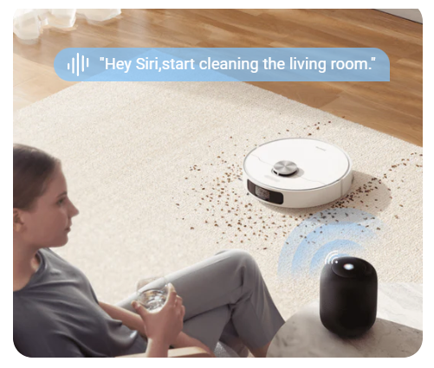 | 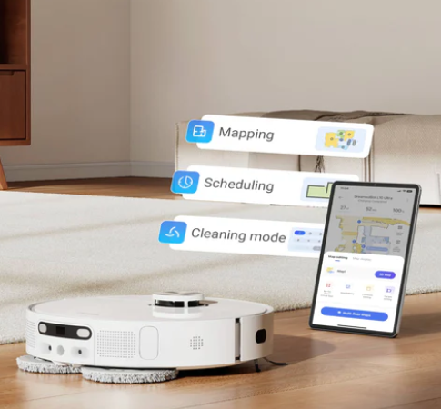
"Hey Siri,start cleaning the living room." | "Эй, Siri, начни убирать в гостиной." | "Әй, Siri, қонақ бөлмені тазалауды баста."
Mapping Scheduling Cleaning mode | Картографирование Составление графика Режим уборки | Картаға түсіру Кесте құру Тазалау режимі

Side Brush x1 | Боковая щетка x1 | Бүйір щетка х1
Base Station x1 | Базовая станция x1 | Базалық станция х1
Dust Collection Bag x1 | Мешок для сбора пыли x1 | Шаң жинайтын қапшық х1
Power Cord x1 | Шнур питания x1 | Қуат көзі сымы х1
Cleaning Brush x1 | Щетка для очистки x1 | Тазалау щеткасы х1
Mop Pad x2 | Насадка ждя швабры x2 | Еденжуғыш саптамасы х2
Robot x1 | Робот-пылесос x1 | Робот-шаңсорғыш х1
Mop Pad Holder x2 | Держатель насадки для швабры x2 | Еденжуғыш саптамасының ұстағышы х2
User Manual x1 | Руководство пользователя x1 | Пайдаланушы басшылығы х1
*Note: Actual charger may vary according to country and will neot necessarily be the same as depicted in the graphics. | *Примечание: реальные зарядные устройства могут отличаться в зависимости от страны и не обязательно будут такими, как на рисунке. | *Ескертпе: шынайы зарядтау құрылғысы елге байланысты әртүрлі болуы мүмкін және міндетті түрде суреттегідей болмайды.

Specifications | Спецификация | Ерекшелік
Product Dimensions | Габариты изделия | Өнімнің өлшемдері
350x350x97mm (13x13x3in) | 350x350x97 мм (13x13x3 дюйма) | 350x350x97 мм (13x13x3 дюйм)
Weight | Вес | Салмағы
3.7kg (8.1 pounds) | 3,7 кг (8,1 фунта) | 3,7 кг (8,1 фунт)
Battery Capacity | Емкость батареи | Батарея сыйымдылығы
5,200mAh | 5,200 мАч | 5,200 мАч
Dust Box Volume | Объем пылесборника | Шаң жинағыштың көлемі
350mL | 350 мл | 350 мл
Water Tank Volume | Объем емкости для воды | Су ыдысының көлемі
80mL | 80 мл | 80 мл
Maximum Suction | Максимальная сила всасывания | Максималды сору күші
5,300Pa | 5,300 Па | 5,300 Па
Lowest Noise | Минимальный уровень шума | Шудың минималды деңгейі
59dB(A)* | 59 дБ (A)* | 59 дБ (А)*
Threshold Crossing | Пересечение порогов | Табалдырықтарды кесіп өту
2cm (0.78in) | 2 см (0,78 дюйма) | 2 см (0,78 дюйм)

Base Station | Базовая станция | Базалық станция
Product Dimensions | Габариты изделия | Өнімнің өлшемдері
403x403x483mm (16X12x20in) | 403x403x483 мм (16X12x20 дюйма) | 403x403x483 мм (16x12x20 дюйм)
Weight | Вес | Салмағы
8.5kg (18.7 pounds) | 8,5 кг (18,7 фунтов) | 8,5 кг (18,7 фунт)
Dust Bag Volume | Объем пылесборника | Шаң жинағыштың көлемі
3L | 3 л | 3 л
Clean Water Tank | Емкость для чистой воды | Таза су ыдысы
2.7L | 2.7 л | 2.7 л
Used Water Tank | Емкость для использованной воды | Пайдаланылған суға арналған ыдыс
2.4L | 2.4 л | 2.4 л
210mins (Vacuuming anly in Quiet Mode) | 210 мин (уборка пылесосом только в тихом режиме) | 210 мин (шаңсорғышпен тек тыныш режимде тазалау)
Maximum Runtime* | Максимальное время работы* | Максималды жұмыс уақыты*
160mins (Vacuuming and Mopping in Quiet Mode) | 160 мин (уборка пылесосом и мытье пола в тихом режиме) | 160 мин (шаңсорғышпен тазалау және еденді тыныш режимде жуу)
*59dB(A): The lowest noise was measured in the mopping mode | *59 дБ(A): Минимальный низкий уровень шума был измерен в режиме мытья пола | * 59 дБ(A): Шудың минималды төмен деңгейі еден жуу режимінде өлшенді
*Maximum Runtime: The actual runtime may vary due to settingson the self-cleaning frequency and carpet cleaning. | *Максимальное время работы: фактическое время работы может отличаться в зависимости от настроек частоты самоочистки и уборки ковров. | * Максималды жұмыс уақыты: нақты жұмыс уақыты өзін-өзі тазалау және кілем тазалау жиілігінің баптауларына байланысты өзгеруі мүмкін.
*The product depicted here is for illustration purposes only. Actutal appearance and figure may vary. | *Изображенный здесь продукт предназначен только для наглядности. Внешний вид и рисунок могут отличаться. | * Мұнда суреттелген өнім тек көрнекілікке арналған. Сыртқы түрі мен суреті әртүрлі болуы мүмкін.

D10s Plus
https://www.dreametech.com/products/d10s-plus
Original Lanuage（ENG） | Russian | Kazakh
DreameBot D10s Plus | DreameBot D10s Plus
Features a self-emptying internal dust tank that can store up to 4L of debris, only needing to be emptied every 65 days. | Оснащен самоочищающимся внутренним резервуаром для пыли, вмещающим до 4 л мусора, который необходимо опорожнять лишь раз в 65 дней. | 4 л-ге дейін қоқыс сыятын өзін-өзі тазартатын ішкі шаң ыдысымен жабдықталған, оны тек 65 күнде бір рет босату керек.
With a powerful motor that generates 5,000Pa of suction, thevacuum provides 150 minutes of runtime. | Мощный мотор, создающий давление всасывания 5 000 Па, обеспечивает 150 минут работы пылесоса | 5000 Па сору қысымын тудыратын қуатты мотор шаңсорғыштың 150 минуттық жұмысын қамтамасыз етеді
It also includes a 140ml water tank with three water flow levels for mopping. | Он также включает емкость для воды объемом 140 мл с тремя уровнями расхода воды для уборки. | Ол сондай-ақ тазалауға арналған су ағынының үш деңгейі бар 140 мл су ыдысын қамтиды.
The advanced Al and LiDAR system allows the vacuum to builId real-time maps for up to 3 floors. | Передовая система ИИ и лазерный радар (LiDAR) позволяет пылесосу строить карты в реальном времени для 3 этажей. | Жетілдірілген ЖИ жүйесі және лазерлік радар (LiDAR) шаңсорғыштың 3 қабат үшін нақты уақыттағы карталарды жасауына мүмкіндік береді.

DreameBot D10s Plus | DreameBot D10s Plus | DreameBot D10s Plus
65 days of Al-powered cleaning. | 65 дней уборки с помощью ИИ. | ЖИ көмегімен 65 күн тазалау.

Versatile whole-home vacuuming. Come home to cleaner floors thanks to a massive 5,000Pa* suction. The versatile bristleless rubber brush digs deep into carpets to shake up underlying dust, grabs dirt off of hard floors, and prevents hair tangling to give your home a comprehensive clean. *5,000Pa: Based on testing in the Dreametech Lab. | Универсальная уборка всего дома с помощью пылесоса. Вернитесь домой с чистыми полами благодаря мощному всасыванию 5 000 Па*. Универсальная резиновая щетка без щетины глубоко проникает в ковры, вытряхивая пыль, убирает грязь с твердых полов и предотвращает спутывание волос, обеспечивая комплексную уборку вашего дома. *5,000 Па: на основе испытаний в лаборатории Dreametech. | Бүкіл үйді шаңсорғышпен әмбебап тазалау. 5 000 Па* қуатты сорғыштың арқасында едені таза үйге оралыңыз. Қылшықсыз әмбебап резеңке щетка кілемдерге терең еніп, шаңды сілкеді, қатты едендердегі кірді кетіреді және үйіңізді жан-жақты тазалауды қамтамасыз ете отырып, шаштың матасуын болдырмайды. * 5,000 Па: Dreametech зертханасындағы сынақтарға негізделген.
Large Coverage | Большой охват | Үлкен қамту
5,000Pa Suction | Сила всасывания 5,000 Па | Сору күші 5,000 Па
Fast Mapping | Быстрое составление карт | Картаны жылдам құру

Make cleaning automatic. Take the hassle out of cleaning with up to 65 days* of hands-free dust ocollection. A large 4L dust bag with an E12 filter locks in 99.5%* of smalparticles while DualBoost 1.0 quickly and effectively collects hair, dirt, dust, and debris without clogging. Alou have to do is toss the bag | Сделайте уборку автоматической. Избавьте себя от хлопот с уборкой, обеспечив до 65 дней* уборки пыли без помощи рук. Вместительный мешок для сбора пыли объемом 4 л с фильтром E12 задерживает 99,5%* мелких частиц, а система DualBoost 1.0 быстро и эффективно собирает волосы, грязь, пыль и мусор без засорения. Все, что вам нужно сделать, это выбросить мешок. | Тазалауды автоматты түрде жасаңыз. Қолдың көмегінсіз 65 күнге* дейін шаң жинауды қамтамасыз ету арқылы өзіңізді тазалау қиындықтарынан құтқарыңыз. E12 сүзгісі бар 4 л сыйымды шаң жинайтын қапшық 99,5%* ұсақ бөлшекті ұстайды, ал DualBoost 1.0 жүйесі шашты, кірді, шаңды және қоқысты бітелусіз тез және тиімді жинайды. Сізге тек қапшықты тастау ғана қалады.
Remarkably intelligent to clean like you. With an advanced Al and LDS obstacle avoidance, you can taake the hands-off approach to cleaning. Al accurately identifies and avoids obstacles, identifies rooms to recommend cleaning strategies, and rapidly constructs maps of your home to deliver effective, efficient cleaning that doesn't miss a spot. | Поразительно интеллектуальная уборка для вас. Благодаря усовершенствованной системе ИИ и системе предотвращения столкновений LDS вы можете не прибегать к уборке своими руками. ИИ точно определяет и обходит препятствия, идентифицирует помещения, чтобы рекомендовать стратегии уборки, и быстро строит карту вашего дома, чтобы обеспечить эффективную и результативную уборку, которая не пропустит ни одного пятна. | Сіз үшін керемет интеллектуалдық тазалау. Жетілдірілген ЖИ жүйесі мен LDS соқтығысудың алдын алу жүйесі арқылы сіз өз қолыңызбен тазалауға жүгінбеуіңіз мүмкін. ЖИ кедергілерді дәл айқындайды және айналып өтеді, тазалау стратегияларын ұсыну үшін үй-жайларды сәйкестендіреді және ешбір дақты жіберіп алмайтын тиімді және нәтижелі тазалауды қамтамасыз ету үшін үйіңіздің картасын жылдам салады.

Remotely control your robot vacuum. | Дистанционно управляйте роботом-пылесосом | Робот шаңсорғышты қашықтан басқарыңыз
Allows you to record a clip. | Позволяет записывать видеоролик. | Бейнеролик жазуға мүмкіндік береді.
Allows you to take a screenshot. | Позволяет сделать снимок экрана. | Экран суретін түсіруге мүмкіндік береді.
Allows you to play your voice through the robot | Позволяет воспроизводить свой голос через робот- | Робот арқылы дауысыңызды ойнатуға мүмкіндік береді-
vacuum in real-time. | пылесос в режиме реального времени | нақты уақыт режиміндегі шаңсорғыш
Send the robot vacuum to a specific in your home. | Отправьте робота-пылесоса в конкретное место в вашем доме. | Робот шаңсорғышты үйіңіздегі белгілі бір жерге жіберіңіз.
Set a route for the robot vacuum to cruise to. | Задайте маршрут, по которому будет двигаться робот-пылесос. | Робот шаңсорғыш жүретін маршрутты орнатыңыз.
Send the robot vacuum back to the base station. | Отправьте робот-пылесос обратно на базовую станцию. | Робот шаңсорғышты қайтадан базалық станцияға жіберіңіз.

Keep an eye on your home. Remote video supervision* lets you check up on your home, your pets, and your children, wherever you may be. Get a robot's-eye view of your home to see it from a whole new perspective or check out spaces under furniture with just a few taps of your phone. * Remote video supervision: Only available in Dreamehome app. | Приглядывайте за своим домом. Удаленное видеонаблюдение* позволяет следить за домом, домашними животными и детьми, где бы вы ни находились. Получите возможность взглянуть на дом с помощью робота, чтобы увидеть его с совершенно новой стороны, или проверьте пространство под мебелью всего несколькими касаниями телефона. * Удаленное видеонаблюдение: доступно только в приложении Dreamehome. | Үйіңіздің жағдайын жасаңыз. Қашықтан бейнебақылау* қай жерде болсаңыз да, үйді, үй жануарларын және балаларды бақылауға мүмкіндік береді. Роботтың көмегімен үйді мүлдем жаңа қырынан көруге немесе жиһаздың астындағы кеңістікті телефонды бірнеше түрту арқылы тексеруге мүмкіндік алыңыз. * Қашықтан бейнебақылау: тек Dreamehome қолданбасында қолжетімді. | 
Whole-home cleaning coverage. Enjoy corner-to-corner cleaning coverage with a 5,200mAh battery that delivers up to 280mins* of continuous cleaning. When power runs low, your robot automatically returns to recharge and then picks up cleaning from right where it left off to ensure your whole home is cleaned. *280mins: Based on testing in the Dreametech lab. | Охват для уборки всего дома. Наслаждайтесь чисткой от угла до угла благодаря аккумулятору емкостью 5200 мАч, обеспечивающему до 280 минут* непрерывной уборки. Когда заряд батареи заканчивается, робот автоматически возвращается для подзарядки, а затем начинает уборку с того места, где он остановился, чтобы обеспечить уборку всего дома. *280 минут: на основе испытаний в лаборатории Dreametech. | Бүкіл үйді тазалауға арналған қамту. 280 минутқа* дейін үздіксіз тазалауды қамтамасыз ететін сыйымдылығы 5200 мАч аккумулятордың арқасында бұрыштан бұрышқа дейін тазалаудан ләззат алыңыз. Батарея заряды таусылғанда робот автоматты түрде қайта зарядталады, содан кейін бүкіл үйді тазалауды қамтамасыз ету үшін тоқтаған жерінен тазалауды бастайды. *280 минут: Dreametech зертханасындағы сынақтарға негізделген.
Control the flow. Manage the details of how your robot uses it's drag mop to help clean hard floors. Select from multiple levels of water volume and an electronically controlled water tank will manage the flow, mopping with the dampness you want to keep your hard floors looking nice. | Control the flow. Manage the details of how your robot uses it's drag mop to help clean hard floors. Select from multiple levels of water volume and an electronically controlled water tank will manage the flow, mopping with the dampness you want to keep your hard floors looking nice. | Control the flow. Manage the details of how your robot uses it's drag mop to help clean hard floors. Select from multiple levels of water volume and an electronically controlled water tank will manage the flow, mopping with the dampness you want to keep your hard floors looking nice.
Customize your cleaning. Easily fine-tune your daily cleaning with the detailed map and intuitive features in the dedicated Dreamehome app. Create multiple maps for multi-floor houses, customize cleaning modes, set no-go zones, create cleaning schedules and routines, and more-all from the comfort of your own phone. | Индивидуально адаптируйте свою уборку. Легко настраивайте ежедневную уборку с помощью подробной карты и интуитивно понятных функций специального приложения Dreamehome. Создавайте несколько карт для многоэтажных домов, настраивайте режимы уборки, устанавливайте запретные зоны, составляйте графики и распорядок уборки и многое другое - и все это не выходя из телефона. | Тазалауды жеке бейімдеңіз. Егжей-тегжейлі карта мен Dreamehome арнайы қолданбасының интуитивті мүмкіндіктері арқылы күнделікті тазалауды оңай реттеңіз. Көп қабатты үйлер үшін бірнеше карта жасаңыз, тазалау режимдерін баптаңыз, тыйым салынған аймақтарды орнатыңыз, тазалау кестелері мен тәртібін құрыңыз және тағы басқасы - барлығы телефоннан шықпай-ақ жасалады.
Clean with a word. Start your cleaning with the sound of your voice. Siri, Alexa,and Google Assistant* support allows your robot to seamlessly integrate into your smart hoome to make your automated cleaning even more hands-free. | Выполняйте уборку с помощью слова. Начните уборку со звука своего голоса. Поддержка Siri, Alexa,и Google Assistant* позволяет роботу легко интегрироваться в ваш "умный дом" и сделать автоматическую уборку еще более удобной. | Сөздің көмегімен тазалаңыз. Тазалауды дауысыңыздың дыбысынан бастаңыз. Siri, Alexa және Google Assistant* қолдауы роботқа "ақылды үйге" оңай кіруге және автоматты тазалауды одан да ыңғайлы етуге мүмкіндік береді.
"Hey Siri, start cleaning the living room."* | "Эй, Siri, начни уборку в гостиной."* | "Әй Siri, қонақ бөлмені тазалауды баста."*
*Alexa, Siri, and Google Assistant: The third-party service requuires a device that integrates voice technology For Siri, the Dreamehome app is required and the vocal commhand is customizable | *Alexa, Siri и Google Assistant: Для работы стороннего сервиса требуется устройство, в которое интегрирована голосовая технология Для Siri требуется приложение Dreamehome, а голосовые команды можно настраивать. | *Alexa, Siri және Google Assistant: Тысқары сервистің жұмыс істеуі үшін дауыстық технология біріктірілген құрылғыны қажет етеді Siri үшін Dreamehome қолданбасы қажет және дауыстық пәрмендерді баптауға болады.

Dust Collection Bag x1 Robot x1 Main Brush x1 Dust Box x1 Cleaning Tool x1 Base Station x1 Mop Pad x1 Water Tank x1 Power Cord x1 Side Brush x1 *Note: Actual charger may vary according to country and will not necessarily be the same as depicted in the graphics. | Мешок для сбора пыли x1 Робот-пылесос x1 Основная щетка x1 Пылесборник x1 Щетка для очистки x1 Базовая станция x1 Насадка для швабры x1 Емкость для воды x1 Шнур питания x1 Боковая щетка x1 *Примечание: реальное зарядное устройство может отличаться в зависимости от страны и не обязательно будет таким, как на рисунке. | Шаң жинайтын қапшық х1 Робот-шаңсорғыш х1 Негізгі щетка x1 Шаң жинағыш х1 Тазалау щеткасы х1 Базалық станция х1 Еденжуғыш саптамасы х1 Су құятын ыдыс х1 Қуат көзі сымы х1 Бүйір щетка х1 *Ескертпе: шынайы зарядтау құрылғысы елге байланысты әртүрлі болуы мүмкін және міндетті түрде суреттегідей болмайды.

Specifications 350 x 350 x 96.8mm (14x14x4in) Product Dimensions Battery Capacity 5,200mAh Dust Box Volume 570mL Water Tank Volume 235mL Maximum Suction 5,000Pa 280mins (Vacuuming and Mopping in Quiet Mode) Maximum Runtime* Lowest Noise 63dB(A)* Weight 3.24kg (7.2 pounds) | Спецификация 350 x 350 x 96.8 мм (14x14x4 дюйма) Габариты изделия Емкость батареи 5,200 мАч Объем пылесборника 570 мл Объем емкости для воды 235 мл Максимальная сила всасывания 5,000 Па 280 мин (уборка пылесосом и мытье пола в тихом режиме) Максимальное время работы* Минимальный уровень шума 63 дБ (A)* Вес 3,24 кг (7,2 фунта) | Ерекшелік 350 x 350 x 96.8 мм (14x14x4 дюйм) Өнімнің өлшемдері Батарея сыйымдылығы 5,200 мАч Шаң жинағыштың көлемі 570 мл Су ыдысының көлемі 235 мл Максималды сору күші 5,000 Па 280 мин (шаңсорғышпен тазалау және еденді тыныш режимде жуу) Максималды жұмыс уақыты* Шудың минималды деңгейі 63 дБ (А)* Салмағы 3,24 кг (7,2 фунт)

Base Station 403 x 403 x 483mm (16 x 12 x 20in) Product Dimensions Dust Bag Volume Weight 4L 4.35kg (9.6 pounds) *Maximum Runtime: The actual runtime may vary due to settings on the self-cleaning frequency and carpet cleaning. *60dB(A): The lowest noise was measured in the mopping modde. *The product depicted here is for illustration purposes only. Actual appearance and figure may vary. | Базовая станция 403 x 403 x 483 мм (16 x 12 x 2 дюйма) Габариты изделия Объем пылесборника Вес 4 л 4,35 кг (9,6 фунта) *Максимальное время работы: фактическое время работы может отличаться в зависимости от настроек частоты самоочистки и уборки ковров. *60 дБ(A): минимальный уровень шума был измерен в режиме мытья полов. *Изображенный здесь продукт предназначен только для наглядности. Реальный внешний вид и рисунок могут отличаться. | Базалық станция 403 x 403 x 483 мм (16 x 12 x 2 дюйм) Өнімнің өлшемдері Шаң жинағыштың көлемі Салмағы 4 л 4,35 кг (9,6 фунт) * Максималды жұмыс уақыты: нақты жұмыс уақыты өзін-өзі тазалау және кілем тазалау жиілігінің параметрлеріне байланысты өзгеруі мүмкін. *60дб (A): шудың минималды деңгейі еден жуу режимінде өлшенді. * Мұнда суреттелген өнім тек көрнекілікке арналған. Нақты көрініс пен суреті әртүрлі болуы мүмкін.

*65 days, 99.5%: Based on testing in the Dreame Lab. | *65 дней, 99.5%: на основе испытаний в лаборатории Dreame. | * 65 күн, 99.5%: Dreame зертханасындағы сынақтарға негізделген.

D10s Pro
https://global.dreametech.com/products/dreamebot-d10s-pro
Original Lanuage（ENG） | Russian | Kazakh
DreameBot D10s Pro | DreameBot D10s Pro | DreameBot D10s Pro

DreameBot D10s Plus | DreameBot D10s Plus | DreameBot D10s Plus
65 days of Al-powered cleaning. | 65 дней уборки с помощью ИИ. | ЖИ көмегімен 65 күн тазалау.

Versatile whole-home vacuuming. Come home to cleaner floors thanks to a massive 5,000Pa* suction. The versatile bristleless rubber brush digs deep into carpets to shake up underlying dust, grabs dirt off of hard floors, and prevents hair tangling to give your home a comprehensive clean. 5,000Pa: Based on testing in the Dreame Lab. | Универсальная уборка пылесосом для всего дома. Приходите в дом с чистыми полами благодаря мощной силе всасывания 5 000 Па*. Универсальная резиновая щетка без щетины глубоко проникает в ковры, вытряхивая пыль, захватывает грязь с твердых полов и предотвращает спутывание волос, обеспечивая комплексную уборку вашего дома. 5,000 Па: на основе испытаний в лаборатории Dreame. | Бүкіл үйге арналған әмбебап шаңсорғыш. 5000 Па* күшті сору күшінің арқасында таза едендері бар үйге келіңіз. Қылшықсыз әмбебап резеңке щетка кілемдерге терең еніп, шаңды шайқайды, қатты едендердегі кірді ұстайды және үйіңізді жан-жақты тазалауды қамтамасыз ете отырып, шаштың шатасуын болдырмайды. 5,000 Па: Dreame зертханасындағы сынақтарға негізделген.
Large Coverage | Большой охват | Үлкен қамту
5,000Pa Suction | Сила всасывания 5,000 Па | Сору күші 5,000 Па
Fast mapping | Быстрое составление карты | Жылдам карта жасау

Remarkably intelligent to clean like you. With an advanced AI and LDS obstacle avoidance, you can take the hands-off approach to cleaning. AI accurately identifies and avoids obstacles, identifies rooms to recommend cleaning strategies, and rapidly constructs maps of your home to deliver effective, efficient cleaning that doesn't miss a spot. | Поразительно умная уборка для вас. Благодаря усовершенствованному искусственному интеллекту и системе предотвращения столкновений LDS вы можете воспользоваться свободой действий во время уборки. ИИ точно определяет и обходит препятствия, идентифицирует помещения, и рекомендует стратегию уборки, а также быстро составляет карту вашего дома, чтобы обеспечить эффективную и действенную уборку, которая не пропускает ни одного пятна. | Сіз үшін керемет ақылды тазалау. Жетілдірілген жасанды интеллект пен LDS соқтығысудың алдын алу жүйесі арқылы сіз тазалау кезінде әрекет ету еркіндігін пайдалана аласыз. Кедергілерді дәл анықтайды және айналып өтеді, үй-жайларды анықтайды және тазалау стратегиясын ұсынады, сонымен қатар ешбір дақты жібермейтін тиімді және тиімді тазалауды қамтамасыз ету үшін үйіңіздің картасын жылдам жасайды.

Remotely control your robot vacuum. | Remotely control your robot vacuum. | Remotely control your robot vacuum.
Allows you to record a clip. | Позволяет записать видеоролики. | Бейнелерді жазуға мүмкіндік береді.
Allows you to take a screenshot. | Позволяет сделать снимок экрана. | Экранның суретін түсіруге мүмкіндік береді.
Allows you to play your voice through the robot | Позволяет воспроизводить ваш голос через робот-пылесос | Робот шаңсорғыш арқылы дауысыңызды шығаруға мүмкіндік береді
vacuum in real-time. | в режиме реального времени. | нақты уақыт режимінде.
Send the robot vacuum to a specific in your home. | Отправьте робота-пылесоса в определенное место в вашем доме. | Робот шаңсорғышты үйіңіздің белгілі бір жеріне жіберіңіз.
Set a route for the robot vacuum to cruise to. | Установите маршрут, по которому будет двигаться робот-пылесос. | Робот шаңсорғыш жүретін маршрутты орнатыңыз.
Send the robot vacuum back to the base station. | Отправьте робот-пылесос обратно на базовую станцию. | Робот шаңсорғышты қайтадан базалық станцияға жіберіңіз.

Keep an eye on your home. Remote video supervision* lets you check up on your home, your pets, and your children, wherever you may be. Get a robot's-eye view of your home to see it from a whole new perspective or check out spaces under furniture with just a few taps of your phone. Remote video supervision: Only available in Dreamehome app. | Приглядывайте за своим домом. Удаленное видеонаблюдение* позволяет следить за домом, домашними животными и детьми, где бы вы ни находились. Получите возможность взглянуть на дом глазами робота, чтобы увидеть его с совершенно новой стороны, или проверьте пространство под мебелью всего несколькими касаниями телефона. Удаленное видеонаблюдение: Доступно только в приложении Dreamehome. | Үйіңізге көз қырыңызды салыңыз. Қашықтан бейнебақылау* қай жерде болсаңыз да, үйді, үй жануарларын және балаларды бақылауға мүмкіндік береді. Роботтың көзімен үйге қарап, оны жаңа жағынан көруге мүмкіндік алыңыз немесе жиһаздың астындағы кеңістікті телефонның бірнеше түртуімен тексеріңіз. Қашықтан бейнебақылау: тек Dreamehome қолданбасында қол жетімді. | 
Whole-home cleaning coverage. Enjoy corner-to-corner cleaning coverage with a 5,200mAh battery that delivers up to 280mins* of continuous cleaning. When power runs low, your robot automatically returns to recharge and then picks up cleaning from right where it left off to ensure your whole home is cleaned. 280mins: Based on testing in the Dreametech lab. | Охват для уборки всего дома. Наслаждайтесь уборкой от угла до угла благодаря аккумулятору емкостью 5200 мАч, обеспечивающей до 280 минут* непрерывной уборки. Когда заряд батареи заканчивается, робот автоматически возвращается на подзарядку, а затем начинает уборку с того места, на котором остановился, чтобы обеспечить уборку всего дома. 280 минут: на основе испытаний в лаборатории Dreametech. | Бүкіл үйді тазалауға арналған қамту. 280 минутқа дейін* үздіксіз тазалауды қамтамасыз ететін 5200 мАч аккумуляторының арқасында бұрыштан бұрышқа дейін тазалаудан ләззат алыңыз. Батарея заряды таусылғанда, робот автоматты түрде қайта зарядталады, содан кейін бүкіл үйді тазалауды қамтамасыз ету үшін тоқтаған жерінен тазалауды бастайды. 280 минут: Dreametech зертханасындағы сынақтар негізінде.
Control the flow. Manage the details of how your robot uses it's drag mop to help clean hard floors. Select from multiple levels of water volume and an electronically controlled water tank will manage the flow, mopping with the dampness you want to keep your hard floors looking nice. | Контроль расхода. Управляйте данными о том, как ваш робот использует швабру для уборки твердых покрытий. Выберите один из нескольких уровней объема воды, а емкость для воды с электронным управлением будет управлять скоростью, протирая полы с желаемым уровнем влаги, чтобы ваши твердые полы выглядели идеально. | Ағынды бақылау. Робот қатты жабындарды тазалау үшін сүрткішті қалай пайдаланатыны туралы деректерді басқарыңыз. Су көлемінің бірнеше деңгейінің бірін таңдаңыз, ал электронды басқарылатын су ыдысы қатты едендерді мінсіз етіп көрсету үшін едендерді қажетті ылғал деңгейімен сүрту арқылы жылдамдықты басқарады.
Customize your cleaning. Easily fine-tune your daily cleaning with the detailed map and intuitive features in the dedicated Dreamehome app. Create multiple maps for multi-floor houses, customize cleaning modes, set no-go zones, create cleaning schedules and routines, and more—all from the comfort of your own phone. | Настройте уборку для себя. С легкостью настраивайте ежедневную уборку с помощью подробной карты и интуитивно понятных функций специального приложения Dreamehome. Создавайте несколько карт для многоэтажных домов, настраивайте режимы уборки, устанавливайте запретные зоны, составляйте графики и режим уборки и многое другое - и все это не выходя из телефона. | Тазалауды өзіңіз үшін орнатыңыз. Dreamehome арнайы қолданбасының егжей-тегжейлі картасы мен интуитивті мүмкіндіктері арқылы күнделікті тазалауды оңай реттеңіз. Көп қабатты үйлер үшін бірнеше карталар жасаңыз, тазалау режимдерін реттеңіз, тыйым салынған аймақтарды орнатыңыз, тазалау кестелері мен режимдерін және т.б. - барлығы телефоннан шықпай-ақ жасаңыз.
Clean with a word. Start your cleaning with the sound of your voice. Siri, Alexa, and Google Assistant* support allows your robot to seamlessly integrate into your smart home to make your automated cleaning even more hands-free. | Уборка с помощью слова. Начните уборку звуком своего голоса. Поддержка Siri, Alexa и Google Assistant* позволяет роботу легко интегрироваться в ваш умный дом и сделать автоматическую уборку еще более свободной. | Сөздің көмегімен тазалау. Дауысыңызбен тазалауды бастаңыз. Siri, Alexa және Google Assistant* қолдауы роботқа ақылды үйге оңай кіруге және автоматты тазалауды одан да еркін етуге мүмкіндік береді.
"Hey Siri, start cleaning the living room."* | "Эй, Siri, начни уборку гостиной."* | "Эй, Siri, қонақ бөлмені жинауды баста."*
*Alexa, Siri, and Google Assistant: The third-party service requuires a device that integrates voice technology For Siri, the Dreamehome app is required and the vocal commhand is customizable | *Alexa, Siri и Google Assistant: для работы стороннего сервиса требуется устройство, в которое интегрирована голосовая технология Для Siri требуется приложение Dreamehome, а речевые команды можно настраивать. | *Alexa, Siri және Google Assistant: үшінші тарап қызметі жұмыс істеуі үшін дауыстық технология біріктірілген құрылғы қажет Siri Dreamehome қолданбасын қажет етеді және сөйлеу пәрмендерін баптауға болады.

Cleaning Tool ×1 Dust Box ×1 Water Tank x1 Dust Box x1 Robot ×1 Side Brush ×1 Main Brush ×1 Mop Pad x1 Power Cord ×1 *Note: Actual charger may vary according to country and will not necessarily be the same as depicted in the graphics. | Щетка для очистки ×1 Пылесборник ×1 Емкость для воды x1 Пылесборник x1 Робот-пылесос ×1 Боковая щетка ×1 Основная щетка ×1 Насадка для швабры x1 Шнур питания ×1 *Примечание: реальное зарядное устройство может отличаться в зависимости от страны и не обязательно будет таким, как на рисунке. | Тазалауға арналған щетка ×1 Шаң-тозаң жинағыш ×1 Суға арналған сыйымдылық x1 Шаң-тозаң жинағыш x1 Робот-шаңсорғыш ×1 Бүйірлік щетка ×1 Негізгі щетка ×1 Сүрткішке арналған саптама x1 Қуат сымы ×1 *Ескертпе: нақты қуаттандыру құрылғысы елге байланысты әр түрлі болуы мүмкін және міндетті түрде суреттегідей болмайды.

Specifications Maximum Suction 5,000Pa Maximum Runtime* 280mins (Vacuuming and Mopping in Quiet Mode) Battery Capacity 5,200mAh Dust Box Volume 570mL Water Tank Volume 235mL Lowest Noise 60dB(A)* Product Dimensions 350 x 350 x 96.8mm (14 x 14 x 4in) Weight 3.6kg (8.0 pounds) | Спецификация Максимальная сила всасывания 5,000 Па Максимальное время работы* 280 минут (уборка пылесосом и мытье пола в тихом режиме) Емкость батареи 5,200 мАч Объем пылесборника 570 мл Объем емкости для воды 235 мл Минимальный уровень шума 60 дБ(A)* Габариты изделия 350 x 350 x 96.8 мм (14 x 14 x 4 дюйма) Вес 3.6 кг (8.0 фунтов) | Сипаттамасы Максималды сору күші 5,000 Па Максималды жұмыс уақыты* 280 минут (шаңсорғышпен тазалау және еденді тыныш режимде жуу) Батареяның сыйымдылығы 5,200 мАч Шаң-тозаң жинағыштың көлемі 570 мл Суға арналған ыдыстың көлемі 235 мл Шудың минималды деңгейі 60 дБ(A)* Өнімнің өлшемдері 350 x 350 x 96.8 мм (14 x 14 x 4 дюйм) Салмағы 3.6 кг (8.0 фунт)

Maximum Runtime: The actual runtime may vary due to settings on the self-cleaning frequency and carpet cleaning. 60dB(A): The lowest noise was measured in the mopping mode. The product depicted here is for illustration purposes only. Actual appearance and figure may vary. | Максимальное время работы: фактическое время работы может отличаться в зависимости от настроек периодичности самоочистки и чистки ковров. 60 дБ(A): минимальный уровень шума был измерен в режиме уборки. Изображенный здесь продукт предназначен только для наглядности. Реальный внешний вид и рисунок могут отличаться. | Максималды жұмыс уақыты: нақты жұмыс уақыты өзін-өзі тазалау және кілем тазалау жиілігінің параметрлеріне байланысты өзгеруі мүмкін. 60 дБ (A): минималды шу деңгейі тазалау режимінде өлшенді. Мұнда суреттелген өнім тек көрнекілікке арналған. Нақты көрініс пен өрнек әр түрлі болуы мүмкін.

Robotic cleaning made smarter. | Роботизированная уборка стала еще более интеллектуальной. | Роботты тазалау одан да интеллектуалды болды.

Charging stationx1 | Зарядная станция x1 | Қуаттандыру станция x1

Compare Models
https://de.dreametech.com/pages/wet-and-dryer-comparison
Robotic vacuum cleaner |  |  |  |  |  |  |  |  |  |  |  |  |  |  | Russian | Kazakh
Product | L10s Ultra | L10 Ultra | L10s Pro | D10s Plus | D10s Pro | D10s | D10 Plus | D9 Max | D9 | W10 Pro | W10 | Z10 Pro | L20 Ultra | L10 Pro | Изделие | Бұйым
Picture | 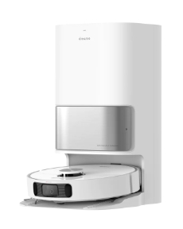 | 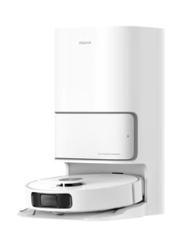 | 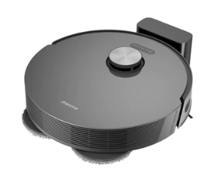 | 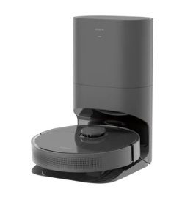 | 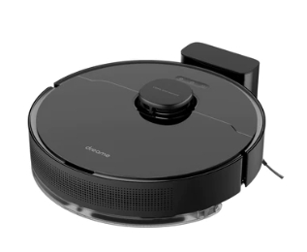 | 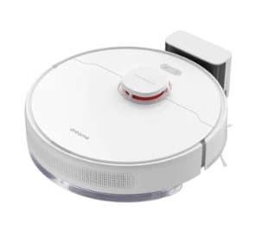 | 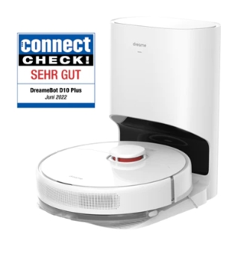 | 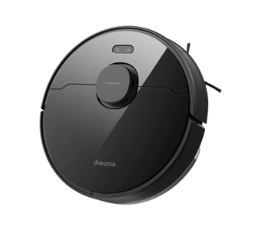 | 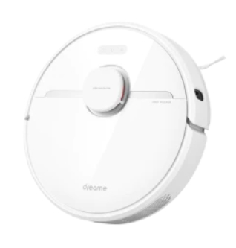 | 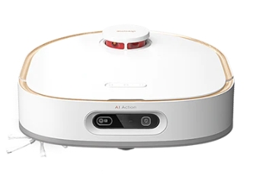 | 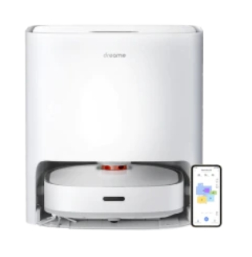 | 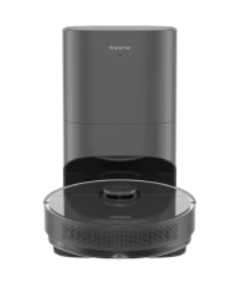 | 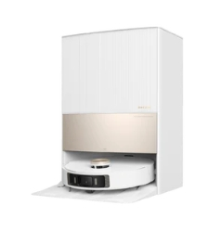 | 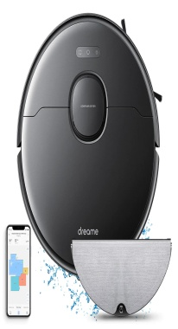 | Изображение | Сурет
Maximum suction pressure (Pa) | 5300 | 5300 | 5000 | 5000 | 5000 | 5000 | 4000 | 4000 | 3000 | 4000 | 4000 | 4000 | 7300 | 4,000 | Максимальное давление всасывания (Па) | Максималды сору қысымы (Па)
Vacuuming and mopping | √ | √ | √ | √ | √ | √ | √ | √ | √ | √ | √ | √ | √ | √ | Уборка пылесосом и мытье пола | Шаңсорғышпен тазалау және еденді жуу
Detangling hair | √ | √ | √ | √ | √ | √ | √ | √ | √ | √ | √ | √ | √ | √ | Распутывание волос | Шашты шешу
Battery capacity （mAh） | 5200 | 5200 | 5200 | 5200 | 5200 | 5200 | 4000 | 5200 | 5200 | 6400 | 6400 | 5200 | 6400 | 5200 | Емкость аккумулятора （мАч） | Аккумулятор сыйымдылығы （мАч）
Working time (minutes) | 150 | 150 | 150 | 150 | 150 | 150 | 180 | 150 | 150 | 160 | 180 | 150 | 180 | 150 | Время работы (минуты) | Жұмыс уақыты (минут)
Navigation | LDS | LDS | LDS | LDS | LDS | LDS | LDS | LDS | LDS | LDS | LDS | LDS | LDS | LDS | Навигация | Навигация
Obstacle avoidance | Line Laser+AI | Line lasers | AI | AI | AI | LDS | LDS | LDS | LDS | TOF+AI | LDS | Strukturiertes Licht | Linienlaser+AI | Structured light | Обход препятствий | Кедергілерді айналып өту
Multiple floor plans | √ | √ | √ | √ | √ | √ | √ | √ | √ | √ | √ | √ | √ | √ | Многоэтажные планировки | Көп қабатты макеттер
Automatic dust extraction | √ | √ | √ | √ | - | - | √ | - | - | - | - | √ | √ | - | Автоматическое пылеудаление | Автоматты шаңды кетіру
Self-cleaning mop | √ | √ | - | - | - | - | - | - | - | √ | √ | - | √ | - | Самоочищающаяся швабра | Өздігімен тазартылатын сүрткіш
Warm drying | √ | √ | - | - | - | - | - | - | - | √ | - | - | √ | - | Теплая сушка | Жылы кептіргіш
Built-in water tank, automatic refilling | √ | √ | - | - | - | - | - | - | - | - | - | - | √ | - | Встроенный резервуар для воды, автоматическое пополнение | Суға арналған кіріктірілген резервуар, автоматты толтыру
Cleaning solution, automatic refill | √ | - | - | - | - | - | - | - | - | - | - | - | √ | - | Чистящее средство, автоматическое пополнение | Тазартқыш құрал, автоматты толтыру
Lifting the mop | √ (maximum 7mm*) | √ (maximum 7mm*) | - | - | - | - | - | - | - | - | - | - | √ (maximal 10.5mm*) | - | Поднятие швабры | Сүрткішті көтеру
Carpet detection | √ | √ | √ | √ | √ | √ | √ | √ | √ | √ | √ | √ | √ | √ | Обнаружение ковровых покрытий | Кілем жабынын анықтау
App Control | √ | √ | √ | √ | √ | √ | √ | √ | √ | √ | √ | √ | √ | √ | Управление приложениями | Қосымшалармен басқару
Voice control | Siri, Alexa, Google Assistant | Siri, Alexa, Google Assistant | Siri, Alexa, Google Assistant | Siri, Alexa, Google Assistant | Siri, Alexa, Google Assistant | Siri, Alexa, Google Assistant | Siri, Alexa, Google Assistant | Alexa | Alexa | Siri, Alexa, Google Assistant | Alexa, Google Assistant | Siri, Alexa, Google Assistant | Siri, Alexa, Google Assistant | Siri Alexa Google Assistant | Голосовое управление | Дауыстық басқару
Remote monitoring via video | √ | - | √ | √ | √ | - | - | - | - | √ | - | - | √ | - | Удаленный мониторинг с помощью видео | Бейне арқылы қашықтан бақылау
Water flow control | √ | √ | √ | √ | √ | √ | √ | √ | √ | √ | √ | √ | √ | √ | Контроль расхода воды | Су ағынын бақылау
Built-in dust container(ml) | 350 | 350 | 400 | 400 | 570 | 570 | 400 | 570 | 570 | 450 | 450 | 400 | 300 | 570 | Встроенный контейнер для пыли (мл) | Шаң-тозаңға арналған кіріктірілген контейнер (мл)
Water Tank (ml) | 80 | 80 | 140 | 140 | 235 | 235 | 150 | 270 | 270 | - | - | 150 | 80 | 270 | Емкость для воды (мл) | Суға арналған ыдыс (мл)
Dust bag (L) | 3 | 3 | 4 | 4 | - | - | 2.5 | - | - | - | - | 4 | 3.2 | - | Пылесборник (L) | Шаң жинағыш (L)
Base station | √ | √ | √ | √ | - | - | √ | - | - | √ | √ | √ | √ | - | Базовая станция | Базалық станция
Water tank at the docking station (L) | 2.5L (clean water tank)/2.4L (dirty water tank) | 2.5L (clean water tank)/2.4L (dirty water tank) | - | - | - | - | - | - | - | 4.5L(Reinwassertank)/4L(Schmutzwassertank) | 4L(Reinwassertank)/4L(Schmutzwassertank) | - | 4.5L(Reinwassertank)/4L(Schmutzwassertank) | - | Емкость для воды на док-станции (л) | Док-станциядағы суға арналған ыдыс (л)
Dimensions (mm) | 350*350*97 | 350*350*97 | 350*350*97,3 | 350*350*97,3 | 350*350*97,3 | 350*350*97,3 | 349*350*96,3 | 352*350*96,8 | 350*350*96,8 | 334*314*105,5 | 334*314*105,5 | 352*350*96,8 | 560*515*685 | 353*350*96.8 | Габариты (мм) | Габариттер (мм)
Rotation mops | √ | √ | - | - | - | - | - | - | - | √ | √ | - | √ | - | Вращающиеся швабры | Айналмалы сүрткіштер
Accessory kit (for one year) | - | - | - | - | - | - | - | - | - | - | - | - | - | - | Комплект принадлежностей (на один год) | Керек-жарақтар жиынтығы (бір жылға)

Cordless stick vacuum |  |  |  |  |  |  |  |  |  |  |  |  |  |  | Беспроводной сборный пылесос | Сымсыз жиналмалы шаңсорғыш
Product | T20 | T10 | P10 Pro | P10 | V11 | R10 | R10 Pro | R20 |  |  |  |  |  |  | Изделие | Бұйым
Picture | 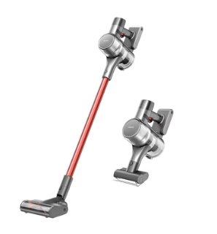 | 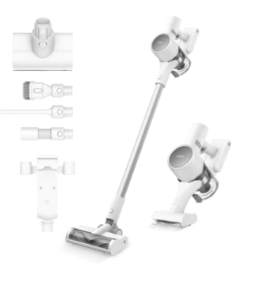 | 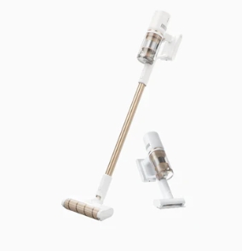 | 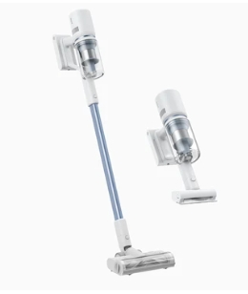 | 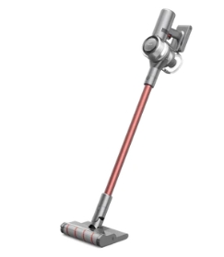 | 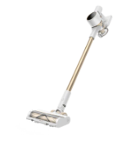 | 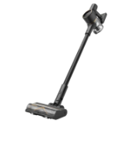 | 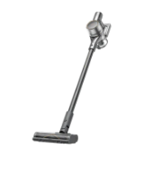 |  |  |  |  |  |  | Изображение | Суреті
Rated power (W) | 450 | 400 | 410 | 350 | 450 | 350 | 425 | 570 |  |  |  |  |  |  | Номинальная мощность (Вт) | Атаулы қуаттылығы (Вт)
Engine speed (rpm) | 125000 | 100000 | 120000 | 100000 | 125000 | 125,000 | 125,000 | 150000 |  |  |  |  |  |  | Скорость вращения мотора (об/мин) | Қозғалтқыштың айналу жылдамдығы (айн/мин)
Multi-cone deposition | √ | √ | √ | √ | √ | √ | √ | √ |  |  |  |  |  |  | Многоконусное осаждение | Көп конустық тұндыру
Maximum runtime (min) | 70 | 60 | 60 | 50 | 90 | 60 | 65 | 90 |  |  |  |  |  |  | Максимальное время работы (мин) | Максималды жұмыс уақыты (мин)
Replaceable battery | √ | √ | √ | √ | - | √ | √ | √ |  |  |  |  |  |  | Сменный аккумулятор | Ауыстырылатын аккумулятор
Dust container capacity (ml) | 600 | 600 | 500 | 500 | 500 | 600 | 600 | 600 |  |  |  |  |  |  | Объем контейнера для пыли (мл) | Шаң-тозаңға арналған контейнер көлемі (мл)
Removable dust container | √ | √ | √ | √ | - | √ | √ | √ |  |  |  |  |  |  | Съемный контейнер для сбора пыли | Шаң-тозаңды жинауға арналған алынбалы контейнер
Display | LCD | - | LED | LED | LCD | - | - | LED |  |  |  |  |  |  | Дисплей | Дисплей
Switch lock | √ | √ | √ | √ | √ | √ | √ | √ |  |  |  |  |  |  | Блокировка переключателя | Ауыстырып қосуды бұғаттау
Special function | - | - | - | - | - | - | - | √ |  |  |  |  |  |  | Специальная функция | Арнайы қызмет
Assortment of accessories | ⭐⭐ | ⭐⭐ | ⭐ | ⭐ | ⭐⭐ | ⭐ | ⭐⭐ | ⭐⭐⭐ |  |  |  |  |  |  | Комплект аксессуаров | Аксессуарлар жинағы

Wet & Dry vacuum |  |  |  |  |  |  |  |  |  |  |  |  |  |  | Пылесос для влажной и сухой уборки | Ылғалды және құрғақ жинауға арналған шаңсорғыш
Product | H12 Pro | H12 | M12 | H11 Max | H11 | H12 Dual |  |  |  |  |  |  |  |  | Изделие | Бұйым
Picture | 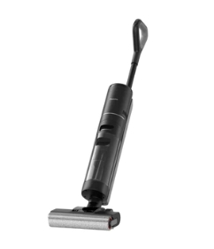 | 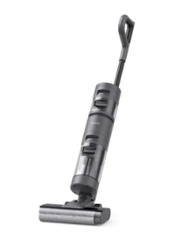 | 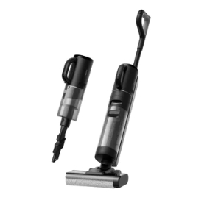 | 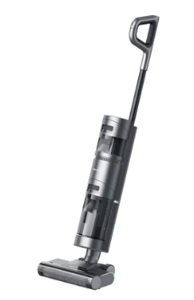 | 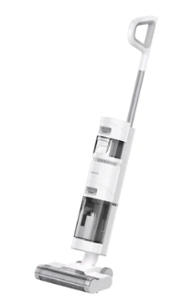 | 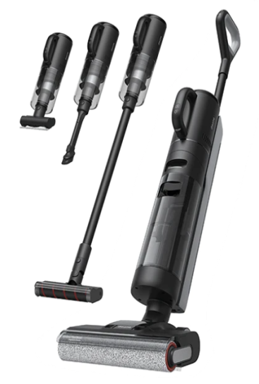 |  |  |  |  |  |  |  |  | Изображение | Суреті
Simultaneous vacuuming and washing | √ | √ | √ | √ | √ | √ |  |  |  |  |  |  |  |  | Одновременная уборка пылесосом и мытье пола | Бір мезгілде шаңсорғышпен тазалау және еденді жуу
Edge cleaning | Both sides | One page | One page | - | - | Both sides |  |  |  |  |  |  |  |  | Очистка кромок | Шеттерді тазалау
Dirt detection | √ | √ | √ | √ | - | √ |  |  |  |  |  |  |  |  | Обнаружение загрязнений | Ластауларды табу
Self-cleaning brush | √ | √ | √ | √ | √ | √ |  |  |  |  |  |  |  |  | Самоочищающаяся щетка | Өздігімен тазаланатын щетка
Rated power (W) | 300 | 200 | 200 | 180 | 180 | 300 |  |  |  |  |  |  |  |  | Номинальная мощность (Вт) | Атаулы қуаттылық (Вт)
Maximum runtime (min) | 35 | 35 | 35/60(vacuum) | 30(Wash) | 30(Wash) | 35 |  |  |  |  |  |  |  |  | Максимальное время работы (мин) | Максималды жұмыс уақыты (мин)
Cleaning the skirting boards | √ | √ | √ | Basic | Basic | √ |  |  |  |  |  |  |  |  | Очистка плинтусов | Жиектемелерді тазалау
Engine type | Brushless motor | Brushless motor | Brushless motor | Brushed | Brushed | Brushless motor |  |  |  |  |  |  |  |  | Тип мотора | Мотордың түрі
Automatic hot air drying | √ | - | - | - | - | √ |  |  |  |  |  |  |  |  | Автоматическая сушка горячим воздухом | Ыстық ауамен автоматты түрде кептіру
Display | LED | LED | LED | LED | LED | LED |  |  |  |  |  |  |  |  | Дисплей | Дисплей
Voice prompt | √ | √ | √ | √ | √ | √ |  |  |  |  |  |  |  |  | Голосовое сообщение | Дауыстық хабарлама
Integrated fresh water tank (ml) | 900 | 900 | 900 | 900 | 900 | 900 |  |  |  |  |  |  |  |  | Встроенная емкость для чистой воды (мл) | Таза суға арналған кіріктірілген сыйымдылық (мл)
Integrated dirty water tank (ml) | 700 | 500 | 700 | 500 | 500 | 700 |  |  |  |  |  |  |  |  | Встроенная емкость для грязной воды (мл) | Кір суға арналған кіріктірілген сыйымдылық (мл)

Add-on & purchase payment page
https://de.dreametech.com/checkouts/c/f3103b88a577bfa9871387a36ef6c34d/information?_ga=2.61074607.206022618.1666600008-51489229.1663231202 | https://de.dreametech.com/checkouts/c/f3103b88a577bfa9871387a36ef6c34d/information?_ga=2.61074607.206022618.1666600008-51489229.1663231202
Original Lanuage（ENG） | Russian | Kazakh | 说明/截图
Add To Cart | Добавить в корзину | Себетке салу
shopping cart | корзина | себет
SUBTOTAL | промежуточный итог | аралық қорытынды
Free Shipping FOR FREE | Бесплатная доставка БЕСПЛАТНО | Тегін жеткізу ТЕГІН
To Checkout | оформление и оплата заказа | рәсімдеу және тапсырыстың төлемін жасау
BUY NOW | КУПИТЬ СЕЙЧАС | ҚАЗІР САТЫП АЛУ
shopping cart information Shipment payment | корзина информация Отправка оплата | себет ақпарат Жөнелту төлем жасау | 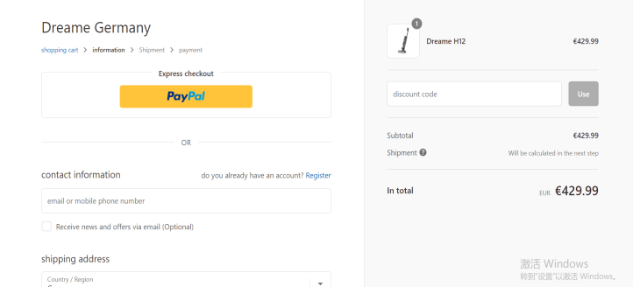

Express checkout | быстрый расчёт | жылдам есептесу
OR | ИЛИ | НЕМЕСЕ

contact information | Контактная информация | Байланыс ақпараты
do you already have an account? Register | у вас уже есть учетная запись? Зарегистрируйтесь | Сізде есептік жазба бар ма? Тіркеліңіз
email or mobile phone number | e-mail или номер мобильного телефона | e-mail немесе ұялы телефон нөмірі
Receive news and offers via email (Optional) | Получать новости и предложения по электронной почте (необязательно) | Электронды пошта арқылы жаңалықтарды және ұсыныстарды алу (міндетті емес)

shipping address | адрес доставки | жеткізу мекенжайы
first name Surname Company (optional) Adresse Apartment, room, etc. (optional) Postleitzahl Stadt phone | имя фамилия компания (дополнительно) адрес квартира, офис и т.д. (дополнительно) почтовый индекс город тел | аты тегі компания (қосымша) мекенжайы пәтер, кеңсе және т.б. (қосымша) пошта индексі қаласы тел
Save my information and pay faster next time | Сохраните мои данные и в следующий раз оплатить быстрее | Менің деректерімді сақтаңыз және келесі жолы төлемді тезірек жасаңыз
Return to shopping cart Proceed to shipping | Вернуться в корзину Перейти к отправке | Себетке қайта оралу Жөнелтілімге өту

Your cart is currently empty. | В настоящее время ваша корзина пуста. | Дәл қазір сіздің Себетіңіз бос.
Sold Out | Продано | Сатылды
buy now | купить сейчас | қазір сатып алу

